关系图
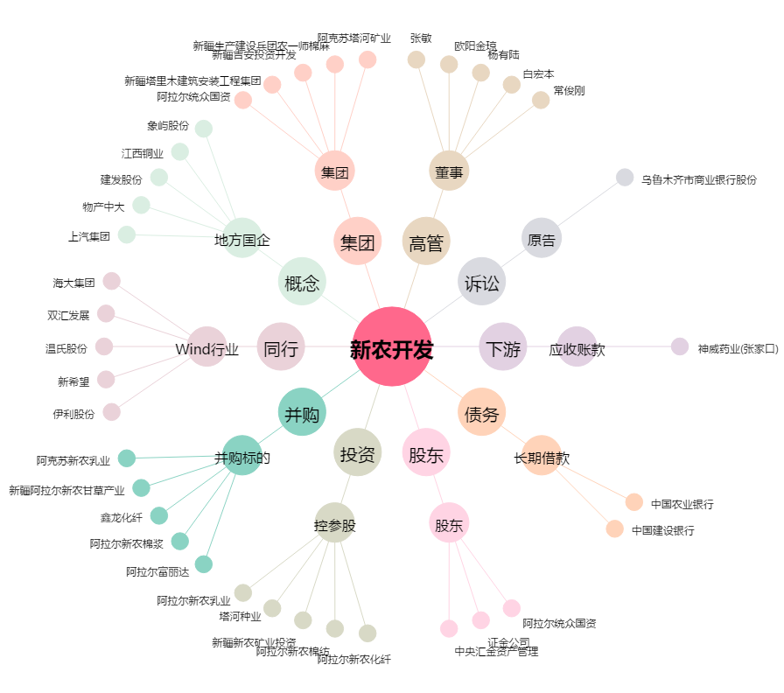
新农开发[600359.SH] - 关系概览图

